Resumen de Ponderaciones
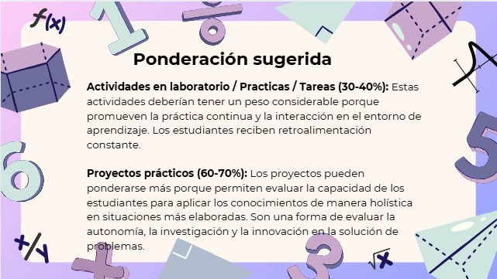
Curso | 771 - Introducción a la Programación y Computación 2
Ponderacion
Actividades en Clase | Semana 1 | Semana 2 | Semana 3 | Semana 4 | Semana 5 | Semana 6 | Semana 7 | Semana 8 | Semana 9 | Semana 10 | Semana 11 | Total
 | 0 | 0 | 0 | 0 | 0 | 0 | 0 | 0 | 0 | 0 | 0 | 0
Proyectos |  |  | X |  |  |  | X |  |  |  | X | 90
Practicas |  |  |  | X |  |  | X |  |  | X |  | 3 | (Los 3 puntos corresponden a la zona de la clase magistral)
Tareas |  |  |  |  |  |  |  |  |  |  |  | 0
Examen Final |  |  |  |  |  |  |  |  |  |  |  | 10
Total |  |  |  |  |  |  |  |  |  |  |  | 103

Tiempo de Auto Aprendizaje

Proyectos |  |  |  |  |  |  |  |  |  |  |  | 300
Practicas |  |  |  |  |  |  |  |  |  |  |  | 223
Tareas |  |  |  |  |  |  |  |  |  |  |  | 0
Total |  |  |  |  |  |  |  |  |  |  |  | 523

